예시
■ ODM사에 첫 개발 의뢰 요청 시 사용하는 개발의뢰서입니다.

기본 정보 | 회사 | OOOOO | 브랜드 | OOOOO
 | 출시목표 | 2027-09-01 | 제품 입고희망일 | 2027년 8월 중순
 | 제품카테고리 | 립케어>립오일
 | 기획의도 | 미주 시장 진출 타겟을 위한 립 케어 상품으로, 미주 고객 대상 브랜드 엔트리 전략 상품. F/W시즌 립 케어 시장이 성숙함에 따라 트렌드 성분인 PDRN과 컬러푸드 요소를 섞어 기능적이면서도 소장욕구를 자극하는 립오일 상품 기획
 | 제품명 | 골든 바나나 립 오일(가칭)
 | 컨셉 | 슈퍼 푸드 바나나의 영양과 컬러를 담은 웰니스 라이트 글로우 립 오일
 | 특징 | 주름과 보습 케어로 높이는 건강하게 케어하는 입술 - 주름개선기능성 성분 함유로 입술 주름의 케어를 돕고, 각질을 잠재우는 보습 성분을 추가하여 건강한 입술 케어 슈퍼 푸드 바나나에서 찾은 3가지 웰니스 컬러 - 볼수록 기분 좋아지는 컬러 테라피- 3가지 바나나 컬러로 빛나는 입술 맑고 투명한 글로우 립 - 끈적임없이 얇게 밀착되는 오일 타입으로 맑은광 연출
 | 출시 SKU | 3 | 용량 | 8 ml
연구소 확인 내용 | 내용물 방향성 | - 바나나를 직관적으로 보여주는 컨셉의 립오일로, 바나나 향과 바나나 추출물뿐만이 아닌, 바나나의 A-Z를 모두 넣는 핵심 성분개발 필요. - ‘데일리 립 케어 겸용 립 오일’로 저발색 텍스처 - 메이크업 전·후, 수시 사용이 가능한 부담 없는 사용감이 핵심 - 끈적임·무거움에 대한 기존 립 오일의 단점을 개선한 라이트 오일 텍스처 지향 - 거울 없이도 사용 가능한 이지한 발림성 - 한 번의 터치로 충분한 윤기 제공, 과하거나 두꺼운 광감이 아닌 맑고 투명한 광감 - 립스틱·틴트 위에 덧발라도 텍스처 간섭 최소화 - 오일 베이스이나 흐르지 않고 입술에 밀착되는 제형 - 바를 때는 가볍게 퍼지되, 도포 후에는 유막감이 남아 입술 보호막 형성 - 글로시하지만 번들거리지 않는 맑고 투명한 광택감 - 헤어 스트링(실처럼 늘어나는 느낌) 없음 필수
 | 타겟 | -사용감 타겟 : 디올 립글로우 하이드레이팅 하이-샤인 글로스 -컬러감 타겟 : 밀크 메이크업 커쉬 하이드레이팅 쉬어 립 오일
 | 성분 컨셉 | - 식물 유래 오일 또는 식물성 성분 기반의 비건 지향 처방 - ‘바나나’는 컬러·향의 단편적인 사용 외 편안하고 친숙한 이미지 요소로 활용 - 자극 가능 성분 최소화, 민감한 입술도 데일리 사용 가능한 처방(스킨케어링 성분 최대) - 최신 트렌드 스킨케어링 성분 중 반영 가능한 성분 서치(ex. PDRN) - 성분 컨셉 키워드 : 식물성 오일 / 립 컨디셔닝 / 저자극 / 비건
 | 기능성/효능 | - 즉각적인 윤기뿐 아니라 건조한 입술을 빠르게 진정시키는 체감 보습력 - 각질 부각 없이 입술 결을 정돈하는 데일리 케어 중심 처방 - 사용 직후뿐 아니라 시간 경과 후에도 입술이 당기지 않는 지속 보습 *주름개선기능성
 | 컬러 | 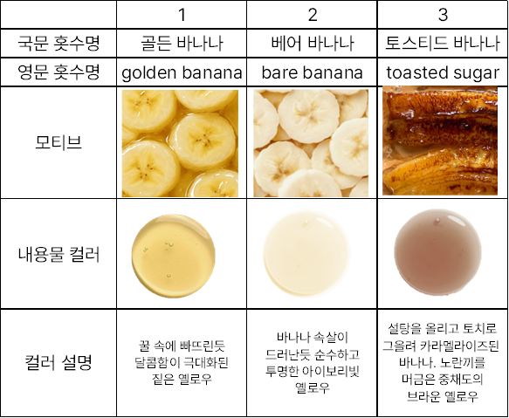 - 입술 위에서 거의 투명에 가깝게 표현되는 내색(착색 기능 없음) - 홋수별 컬러
 | 임상 진행 여부 | 1) 임상 시험 : 보습 개선 및 24시간 지속력 임상, 입술 각질 개선 임상, 피부 일차자극 평가 2) 만족도 조사 : 촉촉함 / 보습 개선 / 보습 지속 / 입술 각질 개선 / 발림성 중점
 | 향 방향성 | 즉각적으로 바나나 향이 느껴지도록 하고 싶습니다. 바나나 향 원료 제안 해주세요.
 | 금지 성분 | 적색225호 | 비건 | O
 | 개봉 전 사용기한 | 24M | 개봉 후 사용기한 | 18M
공장 확인 내용 | 예상 사양 | 1차 : 불투명 플라스틱 상캡 + 빅사이즈 후로킹 어플리케이터 + 빠킹 + 투명 플라스틱 하용기 2차 : 단상자+인아웃박스 | 발주 수량(예상) | MOQ

서성은님
■ ODM사에 첫 개발 의뢰 요청 시 사용하는 개발의뢰서입니다.

기본 정보 | 회사 | SHIRO Inc. | 브랜드 | SHIRO
 | 출시목표 | 2027-07-01 | 제품 입고희망일 | 2027년 6월 중순
 | 제품카테고리 | 헤어 케어 > 두피 에센스
 | 기획의도 | 고기능성 자연 유래 성분 기반 라인 런칭을 통한 신규 고객 유입 전략 상품. 스킨니피케이션과 두피 안티에이징 트렌드 확산에 맞춰 자연 유래 고기능 성분과 시로의 독보적인 향기를 접목하여 기능성과 감성 경험을 동시에 제공하는 두피 케어 제품 기획.
 | 제품명 | 쿠로모지 스칼프 워터
 | 컨셉 | 건강한 두피 기초를 완성하는 수분·진정·탄력 스칼프 워터 에센스
 | 특징 | 두피 탄력 강화를 통한 건강한 두피 기초 설계 - 쿠로모지 성분이 두피 본연의 탄력을 강화하여 두피의 약해진 틈을 메우고 건강한 모근의 바탕을 만들어줍니다. 자극은 비우고 수분은 촘촘히 채우다 - 잔여감 없이 빠르게 흡수되는 가벼운 워터 제형으로, 두피의 불필요한 열감과 유분기를 산뜻하게 케어하고 수분을 밀도 있게 공급합니다. 숲의 향기로 시작되는 투명한 첫 레이어 - 두피 냄새를 깔끔하게 케어하며, 이후 사용하는 헤어 미스트나 향기가 더욱 돋보이도록 돕는 자연스러운 향기 레이어링 베이스 역할 수행합니다.
 | 출시 SKU | 1 | 용량 | 100ml / 단품 | *3주차 미니 실습*
연구소 확인 내용 | 내용물 방향성 | - [쿠로모지 핵심 성분 개발 필요] 일본의 자생 관목으로 상쾌한 우디 향과 탁월한 진정 효과를 지녀 프리미엄 스킨케어의 천연 아로마 및 진정 원료로 사용됨 - 수분 충전과 바른 후 즉각적인 진정감 - 아주 약간의 쿨링감으로 진정감을 해치지 않으면서 두피 열감을 잡아줌 - 수시 사용이 가능한 부담 없는 사용감이 핵심 - 굳이 손으로 흡수 시키지 않아도 잘 스며드는 기존 두피 에센스를 개선한 라이트 워터 텍스처 지향 - 끈적이거나 떡지지 않고 가벼운 제품으로 번들거리는 느낌도 잡아주는 가벼운 포뮬러 - 머리의 유분기를 살짝 제거해주어 볼륨감이 살아날 수 있는 제형 - 두피 취를 잡아주며 은은한 향긋한 마무리 - 기존 시로 제품(헤어 미스트, 헤어 오일)들과 잘 어울릴 수 있는 쿠로모지 향(기존 차와 블렌딩 하는 쿠로모지의 특성처럼) |  |  | 기능 | 두피 수분 충전과 진정 탈모 예방 기능성으로 인한 머리 볼륨감 개선
 | 타겟 | - 사용감 타겟: 라우쉬 스위스 허벌 헤어 토닉, 아로마티카 로즈마리 루트 인핸서 |  |  | 텍스처 | 빠르게 흡수된다 산뜻하다 수분이 채워진 느낌이다
 | 성분 컨셉 | - 메인 성분: 쿠로모지의 추출물, 히알루론산 유도체, 덱스판테놀, 바이오틴 - 서브 성분: 병풀추출물, 나이아신아마이드, 멘틸락테이트 |  |  | 엔드 베네핏 | 즉각적인 열 진정이 된다 볼륨감이 살아보인다
 | 기능성/효능 | *In vitro 효능 시험: 쿠로모지 진정 / 항산화 효과 - 즉각적인 은은한 쿨링감 뿐 아니라 건조한 두피를 빠르게 수분 충전하고 진정 - 시간 경과 후에도 떡지지 않는 산뜻한 사용감 *탈모 증상 완화
 | 컬러 | 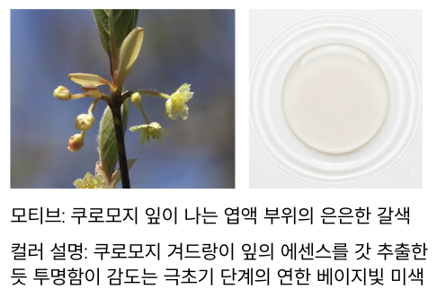
 | 임상 진행 여부 | 1) 임상 시험 : 두피 수분량 개선 , 두피 홍반량 차이, 모발 정수리 볼륨 차이 (*1일 2회 4주 사용) 2) 만족도 조사 : 두피에 스킨케어 한 듯한 느낌, 잔여감 없이 산뜻하게 흡수 ,두피 냄새 개선 정도
 | 향 방향성 | 쿠로모지 특유의 그리너리한 옅은 플로럴 우디향을 살려서 다른 헤어 오일, 미스트 등의 차향과 같이 맡았을 때 잘 어우러지는 향으로
 | 금지 성분 | 멘톡시프로펜다이올 | 비건 | X
 | 개봉 전 사용기한 | 36개월 | 개봉 후 사용기한 | 18개월
공장 확인 내용 | 예상 사양 | 1차 : 불투명 플라스틱 상캡 + 투명 리퀴드 정량 토출 노즐 + 반투명 플라스틱 하용기 | 발주 수량(예상) | 예상 초도 발주 수량: 3,000 개

의뢰서 받고 바로 처방 설계 들어갈 수 있겠다고 생각했습니다. 정말 잘하셨어요:) 쿠로모지 추출물을 메인으로, 병풀·나이아신아마이드를 서브로 명확히 구분해주셔서 배합비 잡기가 수월할 것 같고, "수분은 채우되 유분기는 잡아준다"는 텍스처 방향도 라우쉬·아로마티카 레퍼런스 덕분에 감이 딱 왔습니다. 향 방향성도 기존 시로 라인(헤어미스트·오일)과 어울리게 블렌딩해달라는 요청까지 있어서, 조향팀과 바로 공유하기 좋은 수준입니다.

송채린님
■ ODM사에 첫 개발 의뢰 요청 시 사용하는 개발의뢰서입니다.

기본 정보 | 회사 | OOOOO | 브랜드 | OOOOO
 | 출시목표 | 2027-07-01 | 제품 입고희망일 | 2027년 6월 중순
 | 제품카테고리 | 색조 메이크업 - 아이 섀도우
 | 기획의도 | 여름 페스티벌 시즌에 누구나 쉽게 자신만의 무드와 개성을 표현할 수 있는 스모키 메이크업 아이팔레트를 기획하였다.
 | 제품명 | Summer Festival Eye Palette - Midnight Stage
 | 컨셉 | 여름밤의 깊은 무드와 푸른 조명을 담은 스모키 팔레트
 | 특징 | 블루 실버 스모키 컬러 구성 - 블랙, 그레이, 블루, 실버 컬러 조합으로 데일리부터 페스티벌까지 다양한 스모키 메이크업 연출 - 음영부터 포인트 컬러까지 체계적으로 구성하여 초보자도 쉽게 이용 가능 가벼운 텍스처 - 부드럽게 블렌딩되는 소프트 텍스처로 여러 번 덧발라도 뭉침 없이 자연스러운 표현 - 가루날림을 최소화한 고밀착 텍스처로 선명한 발색과 지속력 구현 멀티 텍스처 구성 - 매트, 쉬머, 글리터를 조합하여 다양한 무드 연출 - 하나의 팔레트로 취향에 맞게 여러 메이크업 활용 가능
 | 출시 SKU | 1 | 용량 | 단품
연구소 확인 내용 | 내용물 방향성 | - 첫 터치부터 부드럽게 발리는 실키 파우더 텍스처 - 여러 컬러를 레이어링해도 뭉침 없이 맑고 균일한 발색 - 가루날림을 최소화한 미세 입자로 눈가에 편안하게 밀착 - 손이나 브러시 모두 부드럽게 블렌딩되며 경계 없이 자연스러운 그라데이션 연출 - 매트는 보송하게 밀착되고, 쉬머와 글리터는 입자가 고르게 부착되어 반짝임이 오래 유지되는 제형 - 시간이 지나도 번짐 없이 처음 표현한 컬러와 무드를 유지하는 롱래스팅 |  |  | *3주차 미니 실습*
 | 타겟 | 컬러감 타겟 - 리스키 피그먼트 아이섀도우 팔레트 플럭키 & 쉐터 |  |  | 기능
 | 성분 컨셉 | 부드러운 블렌딩과 보송한 사용감 제공 |  |  | 텍스처 | 뻑뻑함 없이 펴진다, 얇게 레이어링 된다,손의 압에 따라 반응한다.
 | 기능성/효능 | - 일반 색조 화장품 - 선명한 고발색과 우수한 블렌딩 - 가루날림 최소화 - 장시간 밀착 및 컬러 지속 - 다양한 텍스처를 활용한 여러 아이메이크업 연출 |  |  | 엔드 베네핏
 | 컬러 | 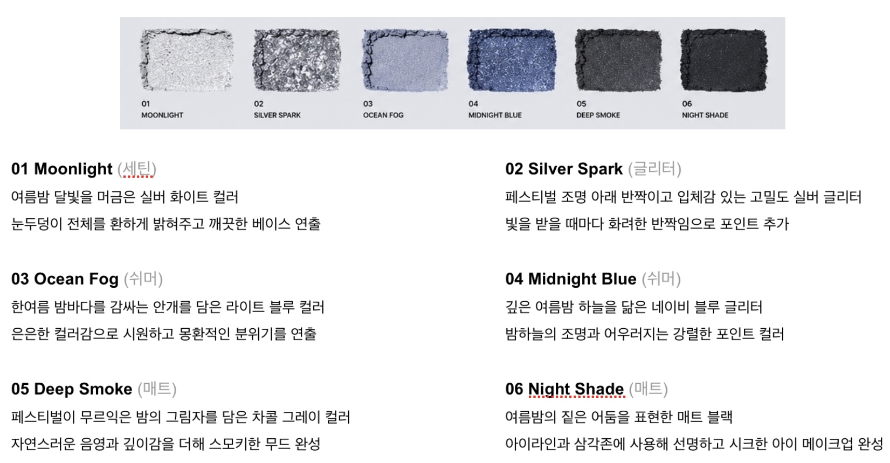
 | 임상 진행 여부
 | 향 방향성 | 무향
 | 금지 성분 |  | 비건 | X
 | 개봉 전 사용기한 | 36M | 개봉 후 사용기한 | 12M
공장 확인 내용 | 예상 사양 | - 육각형 미러 내장 하드 케이스 - 메탈릭 실버 단상자 | 발주 수량(예상)

정리가 잘 되었습니다. 기획의도에서 연구원을 위해 '여름철 선명한 컬러로 오래 지속되는~'등의 뉘앙스를 추가해 주시면 더욱 완성도가 높아질 것 같아요! 텍스처 방향성을 디테일하게 써주셔서 파우더 프레스 강도까지 감이 잡힙니다. 직접 써보고 싶을 정도로 매력적인 상품이 나올 것 같습니다:)

안윤영님
■ ODM사에 첫 개발 의뢰 요청 시 사용하는 개발의뢰서입니다.

기본 정보 | 회사 | 아모레퍼시픽 | 브랜드 | 에스쁘아
 | 출시목표 | 2026-10-01 | 제품 입고희망일 | 2026-09-01
 | 제품카테고리 | 메이크업(색조) > 아이메이크업 > 아이섀도우
 | 기획의도 | 에스쁘아와 같은 20~30대를 타깃으로 하는 중저가 색조 브랜드에서는 저채도·뮤트·뉴트럴 계열의 데일리 아이섀도우 시장이 확대되면서, 톤온톤 배색 중심의 유사한 제품이 지속적으로 출시되고 있다. 이에 따라 소비자는 단순히 색조 제품을 구매하는 것을 넘어 브랜드가 추구하는 철학, 영감의 원천, 제품 개발 스토리 그리고 이를 시각화 한 패키지 디자인 등 브랜드가 제공하는 감성과 경험까지 함께 소비하는 경향이 강화되고 있다. 또한 한 손에 들어오는 컴팩트한 사이즈와 높은 휴대성을 갖춘 제품에 대한 선호 역시 증가하고 있다. 이에 본 제품은 기존 에스쁘아 아이 코어 팔레트가 지향하는 개성을 강조하는 메이크업 철학과 과감하고 도전적인 색채 사용을 지향하는 브랜드 아이덴티티를 유지하면서도 데일리 뮤트 컬러 구성과 브랜드 아이덴티티를 유지하면서도, 데일리로 사용할 수 있는 저채도·뮤트 색조의 미니 6구 팔레트로 재해석하여 휴대성과 사용 편의성을 강화하고자 한다. 특히 '꽃이 피고 지는 과정'을 제품의 핵심 스토리로 설정하여, 평범한 꽃이라는 소재를 색채와 패키지 디자인, 컬러 네이밍에 일관되게 반영함으로써 제품의 상징성과 차별성을 강화하고자 한다. 이를 통해 소비자가 컬러뿐 아니라 제품이 전달하는 감성과 스토리까지 경험하도록 유도하며, 개인의 개성을 자연스럽게 표현하는 메이크업 경험을 제공하는 것을 목표로 한다. 나아가 차별화된 브랜드 스토리와 감성적 패키지 디자인을 통해 제품의 소장 가치와 구매 매력을 높이고, 타깃 소비자에게 새로운 브랜드 경험을 제안하고자 한다.
 | 제품명 | 뉴 아이 코어 팔레트 미니 Ever Bloom 에디션
 | 컨셉 | 꽃의 생애를 컬러로 담아 감성과 개성을 표현하는 데일리 뮤트 미니 아이팔레트
 | 특징 | 꽃이 피고 지는 과정을 담은 컬러 스토리 - 꽃의 개화부터 낙화까지의 변화를 컬러와 네이밍에 담아 제품 하나에 하나의 계절과 감성을 담은 스토리텔링 꽃잎의 컬러를 담은 톤온톤 컬러와 멀티 텍스처 - 꽃잎의 색채를 모티프로 한 저채도·뮤트·뉴트럴 계열의 톤온톤 컬러와 매트·새틴·글리터 등 다양한 제형, 포인트 컬러를 조화롭게 구성하여 TPO에 구애받지 않는 폭넓은 메이크업 룩을 연출 꽃의 생애를 담은 멀티 컬러 글리터 - 하나의 꽃이 개화부터 낙화까지 변화하는 색감을 여러 컬러의 펄로 구현한 글리터 제형으로, 꽃잎에 반사되는 빛처럼 은은하면서도 입체적인 아이 메이크업 연출 언제 어디서나 함께하는 미니 6구 팔레트 - 한 손에 들어오는 컴팩트한 사이즈와 휴대성을 갖춘 미니 6구 팔레트로 언제 어디서나 간편하게 메이크업 및 수정 메이크업 가능
 | 출시 SKU | 4 | 용량 | 5g
연구소 확인 내용 | 내용물 방향성 | 꽃의 개화부터 낙화까지의 색 변화를 하나의 팔레트 안에 담아낼 수 있는 컬러 구성 개발 꽃잎의 색채를 모티프로 한 저채도·뮤트·뉴트럴 계열의 톤온톤 배색 구현 베이스, 음영, 포인트 메이크업이 하나의 팔레트로 가능한 컬러 밸런스 설계 매트·새틴·글리터 등 다양한 제형을 조화롭게 구성하여 활용도 높은 팔레트 개발 TPO에 구애받지 않는 데일리 메이크업부터 포인트 메이크업까지 가능한 컬러 구성 부드럽고 실키하게 발리면서 피부에 얇고 균일하게 밀착되는 제형 가루 날림과 뭉침을 최소화하고 여러 번 덧발라도 깨끗하게 블렌딩되는 텍스처 브러시와 손가락 모두 사용하기 좋은 우수한 발림성과 밀착력 구현 꽃의 개화부터 낙화까지 변화하는 색감을 여러 컬러의 펄로 구현한 멀티 컬러 글리터 개발 꽃잎에 반사되는 빛처럼 각도에 따라 다채롭고 입체적인 광채를 연출하는 글리터 제형 글리터 비산을 최소화하고 눈가에 안정적으로 밀착되는 고밀착 포뮬러 베이스 컬러를 해치지 않으면서 자연스럽게 레이어링되는 투명 베이스 글리터 적용 장시간 컬러감과 펄감을 유지하는 지속력 강화 기존 에스쁘아 아이 코어 팔레트의 발색력과 사용성을 유지하면서 미니 팔레트에 최적화된 내용물 개발 |  |  | *3주차 미니 실습*
 | 타겟 | 사용감 타겟 : 에스쁘아 아이 코어 팔레트 본품 컬러감 타겟 : 에스쁘아 아이 코어 팔레트 본품 / 어뮤즈 꽃 아이 팔레트 |  |  | 기능 | 꽃잎에 반사되는 빛처럼 은은하고 입체적인 아이 메이크업 데일리부터 포인트 메이크업까지 다양한 아이 메이크업 룩 연출
 | 성분 컨셉 | 미세 입자의 소프트 블렌딩 파우더 고밀착 롱웨어 포뮬러 실키 오일 코팅 파우더 적용 피부에 편안한 저자극 포뮬러 |  |  | 텍스처 | 새틴: 부에 녹아들 듯 밀착되는 실키 새틴 텍스처 매트: 미세 입자의 소프트 블렌딩 파우더 글리터: 꽃잎에 반사되는 빛을 담은 미세 펄 글리터
 | 기능성/효능 | 한 번의 터치만으로 잡티와 피부 톤을 균일하게 보정하는 고커버 부드러운 발림성과 뛰어난 블렌딩으로 브러시 없이도 손가락만으로 자연스러운 그라데이션이 가능한 퀵&이지 메이크업 시간이 지나도 뭉침·끼임 없이 컬러와 밀착력을 유지하는 고지속 포뮬러 |  |  | 엔드 베네핏 | 높은 커버력과 지속력으로 누구나 쉽고 빠르게 완성하는 하루 종일 무너짐 없는 아이 메이크업 연출
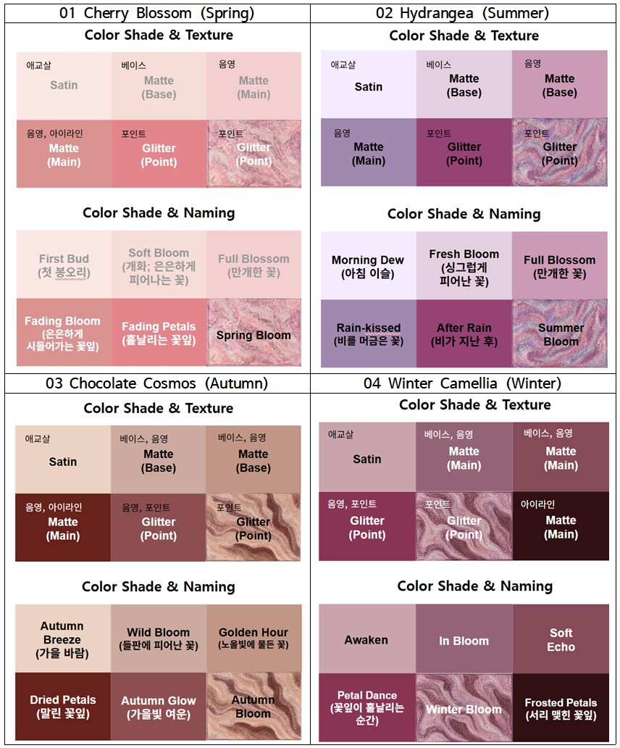
 | 컬러
 | 임상 진행 여부 | 임상 진행 X
 | 향 방향성 | 무향(Fragrance-Free) 또는 매우 은은한 뮤트 플로럴 향 꽃이 피고 지는 자연스러운 감성을 연상시키는 깨끗하고 부드러운 이미지 향보다 색채와 텍스처 경험에 집중할 수 있는 저자극 컨셉 메이크업 사용 시 부담 없는 은은한 잔향
 | 금지 성분 | - | 비건 | X
 | 개봉 전 사용기한 | 36M | 개봉 후 사용기한 | 18M
공장 확인 내용 | 예상 사양 | 1차: 5 g 미니 6구 아이섀도우 팔레트 + 투명 유광 커버 + 호수별 그라데이션 하단 케이스 + 1도 로고 인쇄 + 단상자 2차: 호수별 꽃의 컬러 스토리를 반영한 단상자 디자인 및 패키지 최종 적용 | 발주 수량(예상) | 초도 발주 수량(MOQ 포함) : SKU당 3,000 EA (총 12,000 EA)

꽃이 피고 지는 과정'이라는 스토리를 컬러·텍스처·글리터 입자감까지 다 연결해주셔서, 6구 컬러를 어떤 순서로 배치해야 하는지 그림이 그려졌어요. 에스쁘아 본품과 어뮤즈 꽃 팔레트를 레퍼런스로 짚어주신 것도 발색력 기준 잡을 때 큰 도움이 됩니다.

